1er. TRIMESTRE -18
Comparativo solicitudes de información pública atendidos desde la UAC y trasladadas al interior del Congreso.
REPORTE SOLICITUDES DE ACCESO A LA INFORMACIÓN PÚBLICA |  |  |  |  |  |  |  |  | OCTUBRE | NOVIEMBRE | DICIEMBRE
UNIDAD COORDINADORA DE ATENCIÓN CIUDADANA DEL CONGRESODE LA REPÚBLICA DEL 20 AL 31 DE DICIEMBRE DE 2017 Y PRIMER TRIMESTRE 2018 |  |  |  |  |  |  |  | SOLICITUDES DE INFORMACIÓN | 316 | 287 | 146
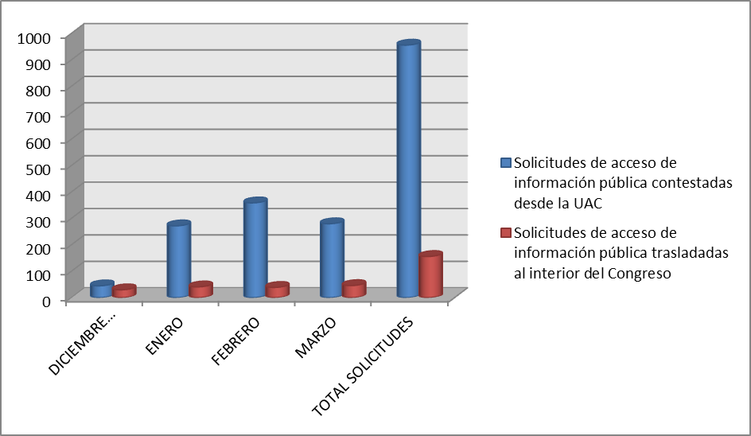

 |  | REPORTE SOLICITUDES DE ACCESO A LA INFORMACIÓN PÚBLICA. SOLICITUDES DE ACCESO A LA INFORMACIÓN PÚBLICA CONTESTADAS DESDE LA UNIDAD DE ATENCIÓN CIUDADANA DEL CONGRESO -UAC

 | SOLICITUDES DE ACCESO A LA INFORMACIÓN PÚBLICA CONTESTADAS DESDE LA UNIDAD DE ATENCIÓN CIUDADANA DEL CONGRESO -UAC
 | No. SOLICITUD | No. RADICADO ENTRADA | FECHA RADICACIÓN | No. RADICADO RESPUESTA | FECHA RESPUESTA | TIEMPO DE RESPUESTA
 | 1 | 5781 | 2017-12-20 | UAC-CS-7614-2017 | 2017-12-20 | 0
 | 2 | 5782 | 2017-12-20 | UAC-CS-7615-2017 | 2017-12-20 | 0
 | 3 | 5783 | 2017-12-20 | UAC-CS-7616-2017 | 2017-12-20 | 0
 | 4 | 5813 | 2017-12-20 | UAC-CS-7659-2017 | 2017-12-21 | 1
 | 5 | 5815 | 2017-12-20 | UAC-CS-7660-2017 | 2017-12-20 | 1
 | 6 | 5733 | 2017-12-21 | UAC-CS-7541-2017 | 2017-12-21 | 0
 | 7 | 5734 | 2017-12-21 | UAC-CS-7542-2017 | 2017-12-21 | 0
 | 8 | 5792 | 2017-12-21 | UAC-CS-7634-2017 | 2017-12-21 | 0
 | 9 | 5800 | 2017-12-21 | UAC-CS-7664-2017 | 2017-12-21 | 0
 | 10 | 5802 | 2017-12-21 | UAC-CS-7637-2017 | 2017-12-21 | 0
 | 11 | 5809 | 2017-12-21 | UAC-CS-7543-2017 | 2017-12-21 | 0
 | 12 | 5810 | 2017-12-21 | UAC-CS-7544-2017 | 2017-12-21 | 0
 | 13 | 5811 | 2017-12-21 | UAC-CS-7545-2017 | 2017-12-21 | 0
 | 14 | 5819 | 2017-12-21 | UAC-CS-7670-2017 | 2017-12-21 | 0
 | 15 | 5848 | 2017-12-21 | UAC-CS-7779-2017 | 2017-12-21 | 0
 | 16 | 5849 | 2017-12-21 | UAC-CS-7780-2017 | 2017-12-21 | 0
 | 17 | 5795 | 2017-12-22 | UAC-CS-7635-2017 | 2017-12-21 | 0
 | 18 | 5806 | 2017-12-22 | UAC-CS-7643-2017 | 2017-12-22 | 0
 | 19 | 5820 | 2017-12-22 | UAC-CS-7671-2017 | 2017-12-22 | 0
 | 20 | 5821 | 2017-12-22 | UAC-CS-7672-2017 | 2017-12-22 | 0
 | 21 | 5824 | 2017-12-22 | UAC-CS-7677-2017 | 2017-12-22 | 0
 | 22 | 5825 | 2017-12-22 | UAC-CS-7678-2017 | 2017-12-22 | 0
 | 23 | 5826 | 2017-12-22 | UAC-CS-7652-2017 | 2017-12-22 | 0
 | 24 | 5827 | 2017-12-22 | UAC-CS-7654-2017 | 2017-12-22 | 0
 | 25 | 5830 | 2017-12-22 | UAC-CS-7679-2017 | 2017-12-22 | 0
 | 26 | 5835 | 2017-12-22 | UAC-CS-7889-2017 | 2017-12-22 | 0
 | 27 | 5836 | 2017-12-22 | UAC-CS-7891-2017 | 2017-12-22 | 0
 | 28 | 5837 | 2017-12-22 | UAC-CS-7892-2017 | 2017-12-22 | 0
 | 29 | 5841 | 2017-12-22 | UAC-CS-7898-2017 | 2017-12-22 | 0
 | 30 | 5817 | 2017-12-26 | UAC-CS-7781-2017 | 2017-12-26 | 0
 | 31 | 5844 | 2017-12-26 | UAC-CS-7697-2017 | 2017-12-26 | 0
 | 32 | 5845 | 2017-12-26 | UAC-CS-7698-2017 | 2017-12-26 | 0
 | 33 | 5850 | 2017-12-26 | UAC-CS-7700-2017 | 2017-12-26 | 0
 | 34 | 5852 | 2017-12-26 | UAC-CS-7704-2017 | 2017-12-26 | 0
 | 35 | 5853 | 2017-12-26 | UAC-CS-7705-2017 | 2017-12-26 | 0
 | 36 | 5854 | 2017-12-26 | UAC-CS-7706-2017 | 2017-12-26 | 0
 | 37 | 5859 | 2017-12-27 | UAC-CS-7714-2017 | 2017-12-27 | 0
 | 38 | 5860 | 2017-12-27 | UAC-CS-7716-2017 | 2017-12-27 | 0
 | 39 | 5861 | 2017-12-27 | UAC-CS-7717-2017 | 2017-12-27 | 0
 | 40 | 5862 | 2017-12-27 | UAC-CS-7719-2017 | 2017-12-27 | 0
 | 41 | 5869 | 2017-12-27 | UAC-CS-7783-2017 | 2017-12-27 | 0
 | 42 | 5882 | 2017-12-27 | UAC-CS-7745-2017 | 2018-01-15 | 12
 | 43 | 5870 | 2017-12-28 | UAC-CS-7784-2017 | 2017-12-28 | 0
 | 44 | 5871 | 2017-12-29 | UAC-CS-7731-2017 | 2017-12-29 | 0
 | 45 | 5872 | 2017-12-29 | UAC-CS-7733-2017 | 2017-12-29 | 0
 | 46 | 0005 | 2018-01-02 | UAC-CS-0008-2018 | 2018-01-03 | 1
 | 47 | 0010 | 2018-01-03 | UAC-CS-0015-2018 | 2018-01-04 | 1
 | 48 | 0011 | 2018-01-01 | UAC-CS-0016-2018 | 2018-01-04 | 3
 | 49 | 0015 | 2018-01-05 | UAC-CS-0023-2018 | 2018-01-05 | 0
 | 50 | 0016 | 2018-01-05 | UAC-CS-0024-2018 | 2018-01-05 | 0
 | 51 | 0017 | 2018-01-05 | UAC-CS-0026-2018 | 2018-01-05 | 0
 | 52 | 0018 | 2018-01-05 | UAC-CS-0028-2018 | 2018-01-05 | 0
 | 53 | 0021 | 2018-01-05 | UAC-CS-0034-2018 | 2018-01-05 | 0
 | 54 | 0024 | 2018-01-05 | UAC-CS-0036-2018 | 2018-01-05 | 0
 | 55 | 0025 | 2018-01-05 | UAC-CS-0058-2018 | 2018-01-05 | 0
 | 56 | 0027 | 2018-01-05 | UAC-CS-0061-2018 | 2018-01-05 | 0
 | 57 | 0031 | 2018-01-06 | UAC-CS-0048-2018 | 2018-01-09 | 1
 | 58 | 0032 | 2018-01-01 | UAC-CS-0049-2018 | 2018-01-09 | 5
 | 59 | 0034 | 2018-01-09 | UAC-CS-0132-2018 | 2018-01-09 | 0
 | 60 | 0036 | 2018-01-03 | UAC-CS-0053-2018 | 2018-01-09 | 3
 | 61 | 0037 | 2018-01-03 | UAC-CS-0054-2018 | 2018-01-09 | 3
 | 62 | 0038 | 2018-01-10 | UAC-CS-0056-2018 | 2018--01-10 | 0
 | 63 | 0039 | 2018-01-10 | UAC-CS-0055-2018 | 2018-01-10 | 0
 | 64 | 0042 | 2018-01-09 | UAC-CS-0059-2018 | 2018-01-10 | 1
 | 65 | 0043 | 2018-01-10 | UAC-CS-0061-2018 | 2018-01-10 | 0
 | 66 | 0046 | 2018-01-10 | UAC-CS-0129-2018 | 2018-01-10 | 0
 | 67 | 0047 | 2018-01-10 | UAC-CS-0130-2018 | 2018-01-10 | 0
 | 68 | 0048 | 2018-01-10 | UAC-CS-0131-2018 | 2018-01-10 | 0
 | 69 | 0049 | 2018-01-11 | UAC-CS-0064-2018 | 2018-01-11 | 0
 | 70 | 0054 | 2018-01-11 | UAC-CS-0069-2018 | 2018-01-12 | 1
 | 71 | 0055 | 2018-01-11 | UAC-CS-0070-2018 | 2018-01-12 | 1
 | 72 | 0060 | 2018-01-11 | UAC-CS-0045-2018 | 2018-01-11 | 0
 | 73 | 0061 | 2018-01-11 | UAC-CS-0046-2018 | 2018-01-11 | 0
 | 74 | 0062 | 2018-01-11 | UAC-CS-0235-2018 | 2018-01-11 | 0
 | 75 | 0063 | 2018-01-11 | UAC-CS-0237-2018 | 2018-01-11 | 0
 | 76 | 0064 | 2018-01-11 | UAC-CS-0238-2018 | 2018-01-11 | 0
 | 77 | 0065 | 2018-01-11 | UAC-CS-0239-2018 | 2018-01-11 | 0
 | 78 | 0070 | 2018-01-11 | UAC-CS-0246-2018 | 2018-01-11 | 0
 | 79 | 0071 | 2018-01-11 | UAC-CS-0248-2018 | 2018-01-11 | 0
 | 80 | 0072 | 2018-01-11 | UAC-CS-0250-2018 | 2018-01-11 | 0
 | 81 | 0075 | 2018-01-11 | UAC-CS-0255-2018 | 2018-01-11 | 0
 | 82 | 0076 | 2018-01-11 | UAC-CS-0257-2018 | 2018-01-11 | 0
 | 83 | 0080 | 2018-01-12 | UAC-CS-0133-2018 | 2018-01-12 | 0
 | 84 | 0083 | 2018-01-12 | UAC-CS-0092-2018 | 2018-01-15 | 8
 | 85 | 0086 | 2018-01-15 | UAC-CS-0096-2018 | 2018-01-15 | 2
 | 86 | 0087 | 2018-01-15 | UAC-CS-0097-2018 | 2018-01-15 | 0
 | 87 | 0088 | 2018-01-15 | UAC-CS-0098-2018 | 2018-01-15 | 0
 | 88 | 0089 | 2018-01-15 | UAC-CS-0099-2018 | 2018-01-15 | 0
 | 89 | 0090 | 2018-01-15 | UAC-CS-0100-2018 | 2018-01-15 | 0
 | 90 | 0093 | 2018-01-12 | UAC-CS-0104-2018 | 2018-01-15 | 1
 | 91 | 0094 | 2018-01-15 | UAC-CS-0106-2018 | 2018-01-15 | 0
 | 92 | 0095 | 2018-01-15 | UAC-CS-0107-2018 | 2018-01-15 | 0
...
 | SOLICITUDES DE ACCESO A LA INFORMACIÓN PÚBLICA CONTESTADAS DESDE LA UNIDAD DE ATENCIÓN CIUDADANA DEL CONGRESO -UAC
 | 949 | 1124 | 2018-03-27 | UAC-CS-1459-2018 | 2018-04-02 | 0
 | 950 | 1126 | 2018-03-31 | UAC-CS-1477-2017 | 2018-04-02 | 0
 | 951 | 1132 | 2018-03-28 | UAC-CS-1462-2018 | 2018-04-02 | 0
 | 952 | 1135 | 2018-03-26 | UAC-CS-1396-2018 | 2018-04-02 | 0
 | 953 | 1136 | 2018-03-28 | UAC-CS-1465-2018 | 2018-04-02 | 0
 | 954 | 1138 | 2018-03-28 | UAC-CS-1472-2018 | 2018-04-02 | 0
 | 955 | 1145 | 2018-03-26 | UAC-CS-1470-2018 | 2018-04-02 | 0
 | 956 | 1146 | 2018-03-28 | UAC-CS-1483-2018 | 2018-04-03 | 1

 |  | 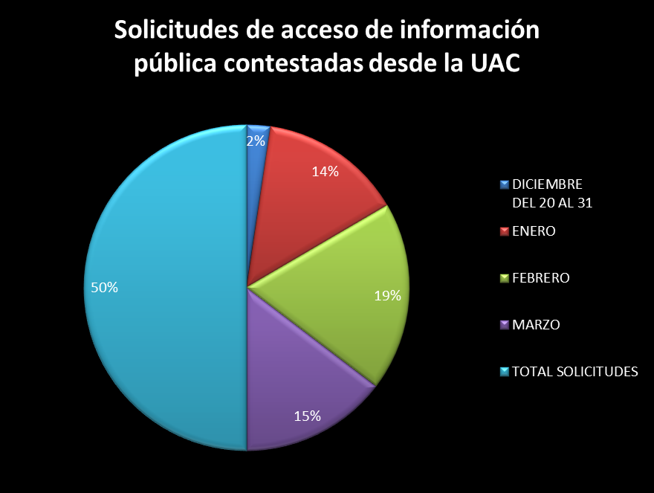
 | SOLICITUDES DE ACCESO A LA INFORMACIÓN PÚBLICA TRASLADADAS A DEPENDENCIAS DE SENADO Y CÁMARA
 | No. SOLICITUD | No. RADICADO ENTRADA | FECHA RADICACIÓN | No. RADICADO RESPUESTA | FECHA RESPUESTA | TIEMPO DE RESPUESTA
 | 1 | 5784 | 2017-12-20 | NR | NR | NR
 | 2 | 5785 | 2017-12-20 | N.A | N.A | N.A
 | 3 | 5787 | 2017-12-20 | PRE-CS-4210-2017 | 2017-12-22 | 2
 | 4 | 5788 | 2017-12-20 | PRE-CS-4208-2017 | 2017-12-22 | 2
 | 5 | 5816 | 2017-12-20 | NR | NR | NR
 | 6 | 5791 | 2017-12-21 | NR | NR | NR
 | 7 | 5796 | 2017-12-21 | NR | NR | NR
 | 8 | 5799 | 2017-12-21 | NR | NR | NR
...
 | 150 | 1117 | 2018-03-24 | NR | NR | NR
 | 151 | 1120 | 2018-03-27 | NR | NR | NR
 | 152 | 1125 | 2018-03-27 | NR | NR | NR
 | 153 | 1127 | 2018-03-31 | P1.1-01764 | 2018-04-13 | 9
 | 154 | 1137 | 2018-03-26 | NR | NR | NR
 | 155 | 1143 | 2018-03-26 | NR | NR | NR
 | 156 | 1147 | 2018-03-28 | NR | NR | NR

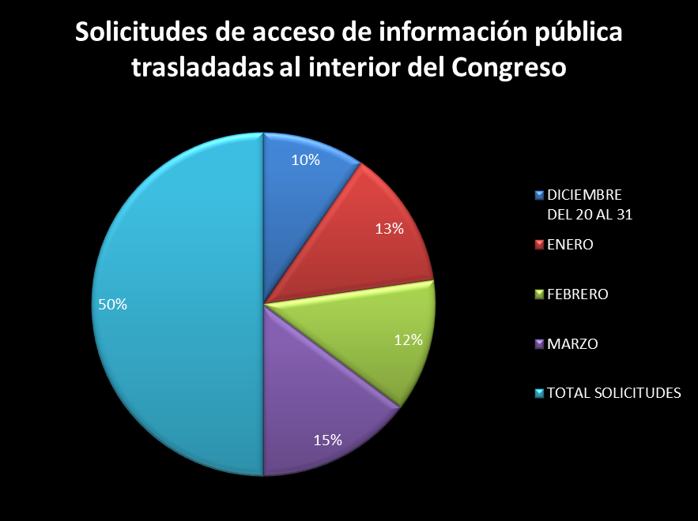

 | PQRSD TRASLADADOS POR LA UNIDAD DE CORRESPONDENCIA DEL SENADO A DEPENDENCIAS DEL SENADO
 | No. RADICADO ENTRADA | FECHA RADICACIÓN | FECHA TRASLADO | TIEMPO DE ENTREGA | No. RADICADO RESPUESTA | FECHA RESPUESTA | TIEMPO DE RESPUESTA
 | 556-2018 | 2018-01-16 15:21:20 | 2018-01-16 15:21:20 | 0 | N.R | N.R | N.R
 | 554-2018 | 2018-01-16 15:20:10 | 2018-01-16 15:20:10 | 0 | 2018-01-22 | 2018-01-22 | 5
 | 292-2018 | 2018-01-11 11:13:12 | 2018-01-11 11:13:12 | 0 | N.R | N.R | N.R
 | 453-2018 | 2018-01-15 11:56:13 | 2018-01-15 11:56:13 | 0 | 2018-01-30 | 2018-01-30 | 11
 | 210-2018 | 2018-01-09 12:24:14 | 2018-01-09 12:24:14 | 0 | N.R | N.R | N.R
 | 203-2018 | 2018-01-09 11:41:16 | 2018-01-09 11:41:16 | 0 | N.R | N.R | N.R
...

